記載手順
本質問票の記載手順 |  | How to answer the questionnaire |  | 如何回答问卷
冷凍食品をFBA出品（Amazonから出荷）でご販売いただく際は事前に本質問状に回答を記載の上、「ufsc-jp-frozen-beverage-fba@amazon.co.jp」に送付してください。 |  | When you sell frozen foods through FBA (shipped from Amazon), please fill in the answers to this questionnaire in advance and send it to “ufsc-jp-frozen-beverage-fba@amazon.co.jp.” |  | 当您通过亚马逊物流（从亚马逊发货）销售冷冻食品时，请提前填写此问卷的答案并将其发送至 “ufsc-jp-frozen-beverage-fba@amazon.co.jp”

冷蔵／冷凍食品を出品する際の要件：https://sellercentral.amazon.co.jp/help/hub/reference/GWAH98EVB875C4BD |  | Requirements for selling refrigerated/frozen food：https://sellercentral.amazon.co.jp/help/hub/reference/GWAH98EVB875C4BD |  | 销售冷藏/冷冻食品的要求：https://sellercentral.amazon.co.jp/help/hub/reference/GWAH98EVB875C4BD
回答手順 |  | STEPS |  | 回答手順
1. C列18,19行目に出品者名と出品者トークンを記入します。 | 出品者トークンの取得方法はこちらをご覧ください。 | 1. Write the seller name and seller token on lines 18 and 19. | Click here for how to obtain seller tokens. | 1. 在第 18 行和第 19 行写下卖家名称和卖家记号 | 点击此处了解如何获取卖家记号。
2. B列22行目以降にASINを記入します。 |  | 2. Fill in the ASIN in column B. |  | 2. 在 B 列中填写 ASIN
3. C列で商品ジャンルを選択します。 |  | 3.Select the product category in column C. |  | 3. 在 C 列中选择产品类别
4. D列にAmazonのサイト上に表示している商品名を正式名称で記入します。 |  | 4. Fill in column D with the full name of the product displayed on the Amazon site. |  | 4. 在 D 列中填写亚马逊网站上显示的商品的全名
5. C列4行目から9行目にかけての質問1から5の回答をEからM列に記入します。 |  | 5. Fill in the answers to questions 1 through 5 on lines 4 through 9 in columns E through M. |  | 5. 在 E 至 M 列中填写第 4 行至第 9 行问题 1 至 5 的答案
6. すべて記入し、写真も添付した後「ufsc-jp-frozen-beverage-fba@amazon.co.jp」に本質問状を送付します。 |  | 6. After filling out everything and attaching a photo, we will send this questionnaire to “ufsc-jp-frozen-beverage-fba@amazon.co.jp.” |  | 6. 填写完所有内容并附上照片后，请将本表格发送到 “ufsc-jp-frozen-beverage-fba@amazon.co.jp”
7. メールの返信を確認し納品プランの作成ができる状態になりましたら冷凍食品のFBAの利用を開始します。 |  | 7. Once you have confirmed the email response and are ready to create a delivery plan, you will start using FBA for frozen foods. |  | 7. 确认电子邮件回复并准备好制定配送计划后，您将开始使用亚马逊物流销售冷冻食品
重要事項 |  | NOTES |  | 笔记
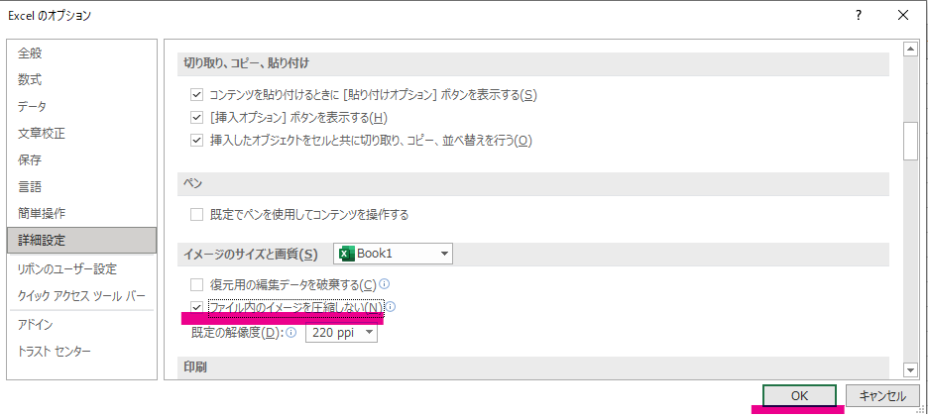 エクセルに画像を貼る際に画質が落ちてしまう場合はエクセルの設定変更をお願い致します。 設定変更の手順 1. Excelの左上のファイルをクリック 2. 左側オプションをクリック ※その他→オプションの表示となる可能性もあります 3. 詳細設定をクリック、中のイメージのサイズと画質のところに、ファイル内のイメージを圧縮しないの前にチェックを入れ、右下のOKをクリックし、設定を保存 |  | 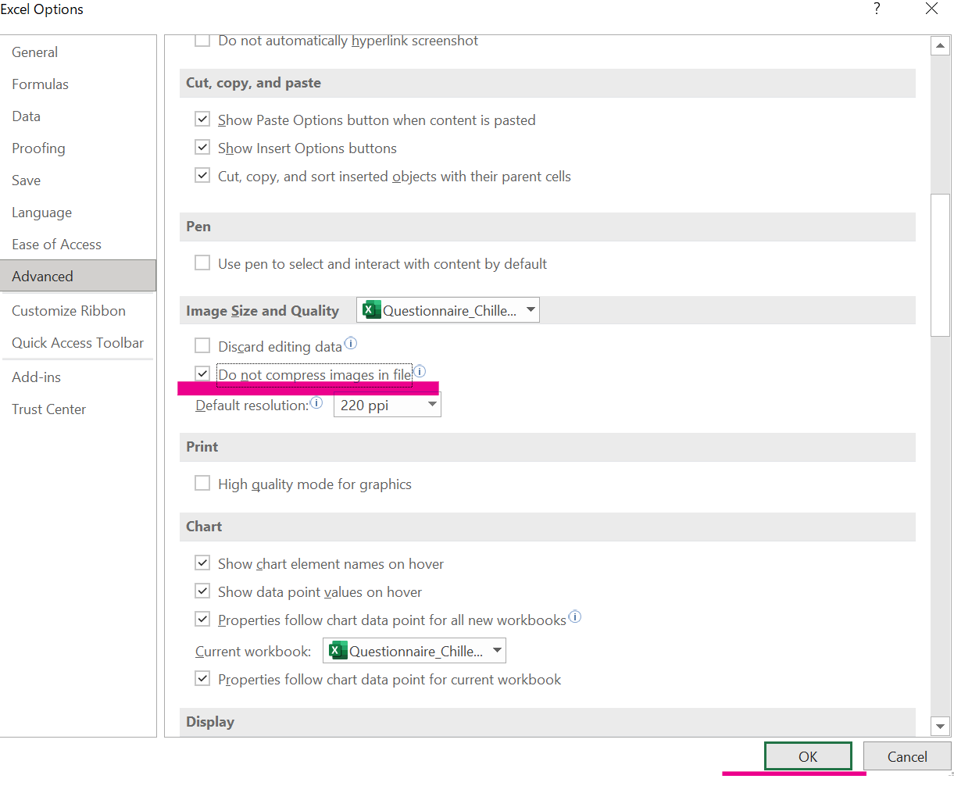 If the image quality deteriorates when pasting images to Excel, please change the Excel settings. How to change settings 1. Click on the file in the upper left corner of Excel 2. Click the options on the left ※Other → Options may also be displayed 3. Click Advanced Settings, check the size and image quality section of the image inside before not compressing the image in the file, click OK in the bottom right corner, and save the settings |  | 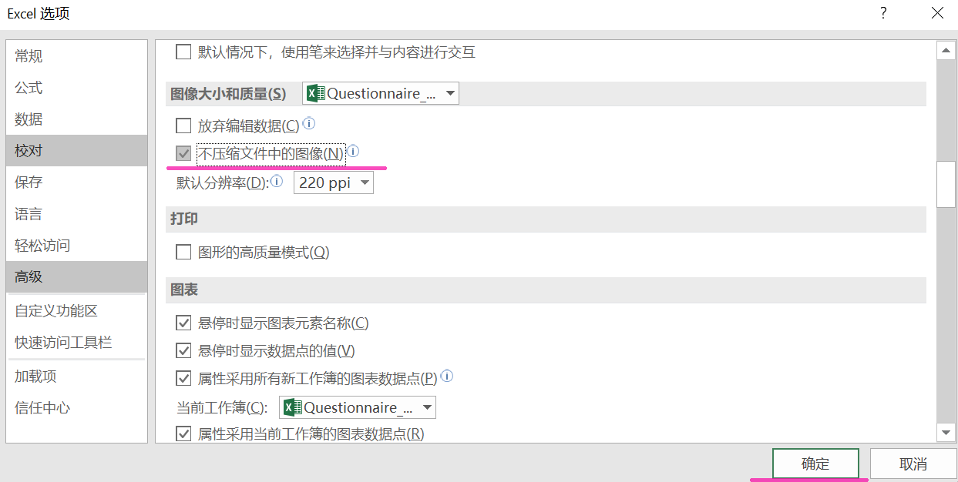 如果将图片粘贴到Excel时图片像素降低，请更改Excel设置。 如何更改设置 1,单击 Excel 左上角的文件 2,点击左边的选项 ※其他 → 选项也可能会显示 3,单击 “高级设置”，在内部图像的大小和图像质量部分，点击“不压缩文件中的图像”前的方框，单击右下角的 “确定”，保存设置

FBAサービスの申請には、FBA冷凍商品申請フォームをご使用ください。
冷蔵・冷凍商品のコンプライアンス審査には、C&F申請フォームをご使用ください。

For FBA service application, please use FBA Frozen application form.
For Chilled and Frozen products compliance review , please use C&F application form.

对于FBA服务申请，请使用FBA冷冻商品申请表。
对于冷藏和冷冻产品的合规审查，请使用C&F申请表。

3P FBA Frozen_JP
 | 冷凍商品に関する質問票
 | 貴社が出品しているメール本文に記載の商品は、冷凍商品として販売されていると認識されました。それぞれの商品について、以下の質問に回答してください。回答はこの質問票下部の表にASIN番号、商品名、商品のサイズ、重量と共に記入してください。記入漏れがある場合、申請を受け付けることができませんのでご注意ください。
 | ご記入の前にはここをクリックし、シート「記載手順」の内容を確認してください。
 | 質問1 | メール本文に記載の商品は、冷凍商品ですか？ 複数の商品が記載されている場合、それぞれについて回答してください。 また、商品の表示内容に責任を有する者の氏名又は名称及び住所（表示内容に責任を有する者が、製品の製造業者である場合は「製造者」、加工業者である場合は「加工者」、輸入業者である場合は「輸入者」の名称及び所在地）、製造所又は加工所の所在地及び製造者又は加工者の氏名又は名称（輸入品は、輸入業者の営業所の所在地及び輸入業者の氏名又は名称）、保存の温度が表示されているラベル(食品表示ラベル全体)の写真を下の回答欄に貼り付けてください。
 | 質問1の回答が『いいえ』の場合、以下の質問2～質問5への回答は不要です
 | 質問2 | 出品している冷凍商品は、商品記載の保存方法で保管されていますか？ (製造者または仕入先から直送の場合も、販売者の責任の下、調査の上回答してください)
 | 質問3 | 出荷の際は、冷凍便を使うなど適切な温度が保たれるようにしていますか？ (製造者または仕入先から直送の場合も、販売者の責任の下、調査の上回答してください)
 | 質問4 | 今後冷凍商品を出品する場合も、質問2および質問3で回答した通りに商品を取り扱いますか？
 | 質問5 | 各商品のサイズ、重量を回答欄に記載ください。（梱包を含めたサイズ、重量を入力ください）

 | 注1 | 質問番号に対応した回答番号に記入してください (例:「質問1」の答えはは「回答1」に入力)
 | 注2 | 回答1~4についてはドロップダウンの『はい』、『いいえ』または『不明』から選択してください。それ以外の文字を入力したり、空欄の場合、審査に時間がかかる可能性があります。
 | 注3 | ただし質問1の回答が『いいえ』の商品については、回答2～回答5は空欄で結構です。
 | 注4 | 質問への回答に虚偽があった場合、出品者アカウントの停止等の措置を取る場合があります。
 | 注5 | 出品者トークンの取得方法はこちらをご覧ください。
 | 注6 | 食品表示写真は、商品実物の全体及び表示部分が鮮明に見えるものを貼付してください。 表示部分が鮮明でない写真や、実物でない写真などは、差し替えをお願いすることがあります。

 | 出品者名
 | 出品者トークン
 | ASIN 番号 (Bで始まる10桁の英数字) | 商品ジャンル | Amazonのサイト上に表示している商品名 | 回答1 | 回答2 | 回答3 | 回答4 | 商品全体写真 （表示部分含む） | 幅(CM) | 高さ(CM) | 長さ(CM) | 重量(KG) | Amazon 管理用 （入力不要） | Amazon 管理用 （入力不要）
例 | B0B3RYHRN7 | 冷凍デザート/冷凍菓子/菓子材 | 味の素 薄皮餃子 | はい | はい | はい | はい | 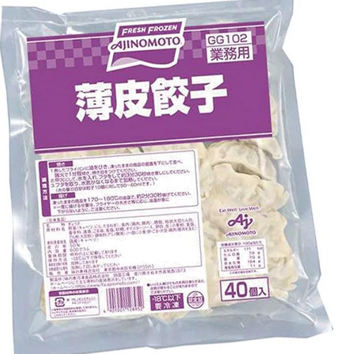 | 24 | 16.5 | 6 | 0.6 | B0B3RYHRN7 | 32500711
 |  |  |  |  |  |  |  |  |  |  |  |  | 0
 |  |  |  |  |  |  |  |  |  |  |  |  | 0
 |  |  |  |  |  |  |  |  |  |  |  |  | 0
 |  |  |  |  |  |  |  |  |  |  |  |  | 0
 |  |  |  |  |  |  |  |  |  |  |  |  | 0
 |  |  |  |  |  |  |  |  |  |  |  |  | 0

 | ＊欄が足りない場合は行を追加してください

